PAUT 설정표
PAUT 검사 설정 및 빔 방향 검토표

1. 기본 입력조건
부재 두께 (mm) | 25.47 |  | 공칭 개선각 (°) | 37.5 |  | 개선각 공차 (±°) | 2.5 |  | Angle step (°) | 1
최소 빔각 (°) | 49 |  | 최대 빔각 (°) | 56 |  | 검사 방향 | 양측 주사 |  | Wave type | SW

Probe | Wave type | Law config. | Focus type | Aperture Area | Sweep angle range | Angle resolution | Focal depth | Index offset (mm)
1D | SW | Sectorial | True depth | 5L64-A2 32 elements × 0.60 mm Active: 19.2×10 mm | 49°~56° 1° increment | 1 | Bottom (ID) | 22 | 44 | 67
 |  |  |  |  |  |  |  | Direct / near side | Reflected path | Full-skip check

2. 탐촉자 정보
탐촉자 형식 | 주파수 (MHz) | 진동자 수 | Active aperture (mm) | Pitch (mm) | Element Qty | First Element | Focusing Type | Focal Length | Index | 비고
5L64-A2 | 5 | 64 | 38.4×10 (total) | 0.6 | 32 | 1 | TRUE | 11 | 22 / 44 / 67 | 32-element active aperture: 19.2×10 mm

3. PAUT Scan Plan (두께 25.47 mm / 빔각 49°~56° / Index 22·44·67 mm / 양측 주사)
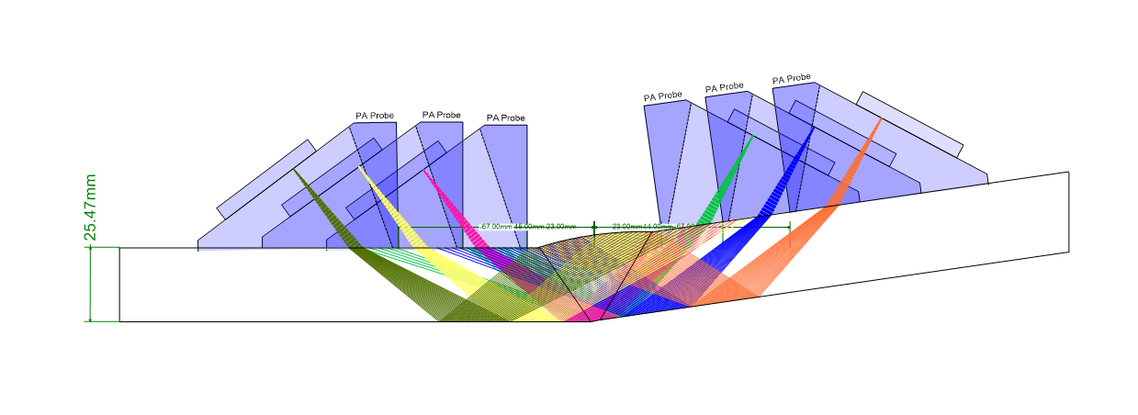

4. 개선면 법선 및 빔각 적합성 검토
구분 | 개선각 (°) | 목표 빔각 (°) | 허용 최소각 (°) | 허용 최대각 (°) | 사용 최소각 | 사용 최대각 | 최대 편차 (°) | 6° 기준 | 설명 | 비고
최소 개선각 |  |  |  |  |  |  |  |  |  | RLNG-000-MT-SP-6313 §6.2
공칭 개선각 |  |  |  |  |  |  |  |  |  | RLNG-000-MT-SP-6313 §6.2
최대 개선각 |  |  |  |  |  |  |  |  |  | RLNG-000-MT-SP-6313 §6.2

5. 인덱스별 음향경로 참고값
Index (mm) | 빔각 (°) | 1-leg 거리 (mm) | Full-skip 거리 (mm) | 중심선 도달깊이 (mm) | 두께 이내 직접 도달 | 주요 경로 | 검토사항 | 용접부 | HAZ | 판정 메모
22.0 | 49.0 |  |  |  |  |  | 실제 용접형상·출사점 기준으로 확인 | 확인 필요 | 확인 필요 | Scan Plan 및 Demo Block 검증
22.0 | 52.5 |  |  |  |  |  | 실제 용접형상·출사점 기준으로 확인 | 확인 필요 | 확인 필요 | Scan Plan 및 Demo Block 검증
22.0 | 56.0 |  |  |  |  |  | 실제 용접형상·출사점 기준으로 확인 | 확인 필요 | 확인 필요 | Scan Plan 및 Demo Block 검증
44.0 | 49.0 |  |  |  |  |  | 실제 용접형상·출사점 기준으로 확인 | 확인 필요 | 확인 필요 | Scan Plan 및 Demo Block 검증
44.0 | 52.5 |  |  |  |  |  | 실제 용접형상·출사점 기준으로 확인 | 확인 필요 | 확인 필요 | Scan Plan 및 Demo Block 검증
44.0 | 56.0 |  |  |  |  |  | 실제 용접형상·출사점 기준으로 확인 | 확인 필요 | 확인 필요 | Scan Plan 및 Demo Block 검증
67.0 | 49.0 |  |  |  |  |  | 실제 용접형상·출사점 기준으로 확인 | 확인 필요 | 확인 필요 | Scan Plan 및 Demo Block 검증
67.0 | 52.5 |  |  |  |  |  | 실제 용접형상·출사점 기준으로 확인 | 확인 필요 | 확인 필요 | Scan Plan 및 Demo Block 검증
67.0 | 56.0 |  |  |  |  |  | 실제 용접형상·출사점 기준으로 확인 | 확인 필요 | 확인 필요 | Scan Plan 및 Demo Block 검증

검토 결론: 빔각 49°~56°는 개선각 37.5°±2.5°의 전체 제작공차에서 개선면 법선 편차 6° 이내를 만족한다. 단, Index 22/44/67 mm의 최종 적합성은 실제 용접폭, 루트형상, 웨지 출사점, 덧살 및 양측 주사 경로를 반영한 Scan Plan과 Demonstration Block으로 확인해야 한다.

